Arkusz1
wykształcenie | Na podstawie danych o wykształceniu pewnej grupy ludzi:
średnie | a) utwórz szereg rozdzielczy punktowy
średnie | b) oblicz liczebności skumulowane
podstawowe | c) oblicz wskaźniki struktury
wyższe | d) oblicz skumulowane wskaźniki struktury
średnie | e) oblicz procentowe wskaźniki struktury i ich wartości skumulowane
podstawowe | f) zbuduj wykres kołowy dla procentowych wskaźników struktury
podstawowe | g) zaimportuj dane do SPSS, a następnie utwórz szereg rozdzielczy punktowy oraz stwórz wykres słupkowy dla otrzymanego szeregu
Wykształcenie
podstawowe | 38.961038961
średnie | 18.181818182
wyższe | 42.857142857
podstawowe
wyższe
podstawowe | i | xi | ni | nisk | wi | wi ( w %) | wisk | wisk (w %)
średnie | 1 | podstawowe | 30 | 30 | 0.39 | 38.96 | 0.39 | 38.96
podstawowe | 2 | średnie | 14 | 44 | 0.18 | 18.18 | 0.57 | 57.14
wyższe | 3 | wyższe | 33 | 77 | 0.43 | 42.86 | 1.00 | 100.00
wyższe
wyższe
podstawowe
wyższe | ∑ |  | 77 |  | 1.00 | 100.00
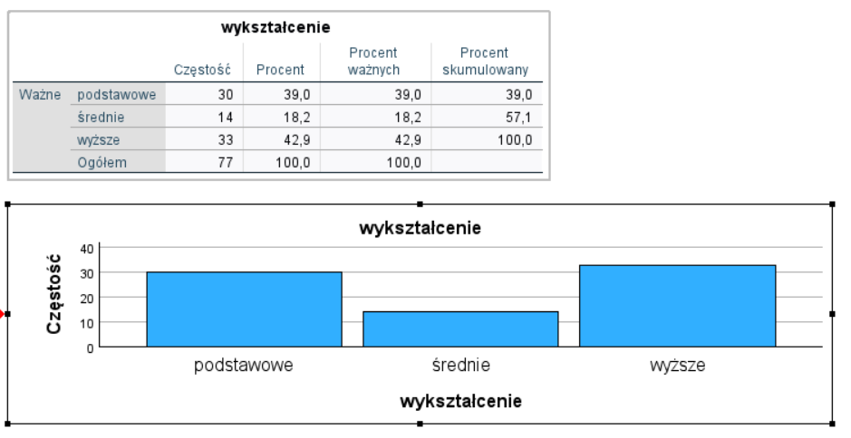
wyższe
wyższe
średnie
wyższe
wyższe
podstawowe
podstawowe
wyższe
średnie
wyższe
podstawowe
wyższe
wyższe
wyższe
wyższe
wyższe
wyższe
wyższe
podstawowe
wyższe
wyższe
średnie
średnie
podstawowe
wyższe
średnie
podstawowe
wyższe
wyższe
podstawowe
podstawowe
podstawowe
podstawowe
podstawowe
podstawowe
podstawowe
podstawowe
podstawowe
podstawowe
wyższe
wyższe
średnie
podstawowe
wyższe
średnie
podstawowe
wyższe
podstawowe
wyższe
wyższe
średnie
średnie
podstawowe
wyższe
średnie
podstawowe
wyższe
wyższe
podstawowe
podstawowe

